punto_1
ADMINISTRADOR
Actividad | Asignación | Predecesora | Duración
inicio_sesion | A |  | 2
ingreso_menu | B | A | 1
registro_estudiante | C | A,B | 1
registro_docente | D | A,B | 1
registro_aula | E | A,B | 1
registro_materia | F | A,B | 1
registro_horario | G | A,B | 2
gestion_estudiante | H | A,B,C | 3
gestion_docente | I | A,B,D | 3
gestion_aula | J | A,B,E | 1
gestion_materia | K | A,B,F | 1
gestion_horario | L | A,B,G | 3
consulta_estudiante | M | C | 1
consulta_docente | N | D | 1
consulta_aula | O | E | 1
consulta_materia | P | F | 1
consulta_horario | Q | G | 1

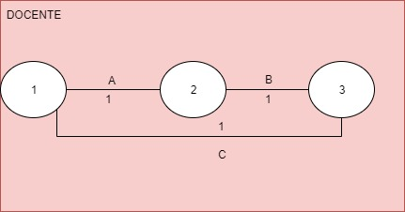
DOCENTE
Actividad | Asignación | Predecesora | Duración
inicio_sesion | A |  | 1
ingreso_menu | B | A | 1
consultar_clases | C | A,B | 1

